Gmail側設定
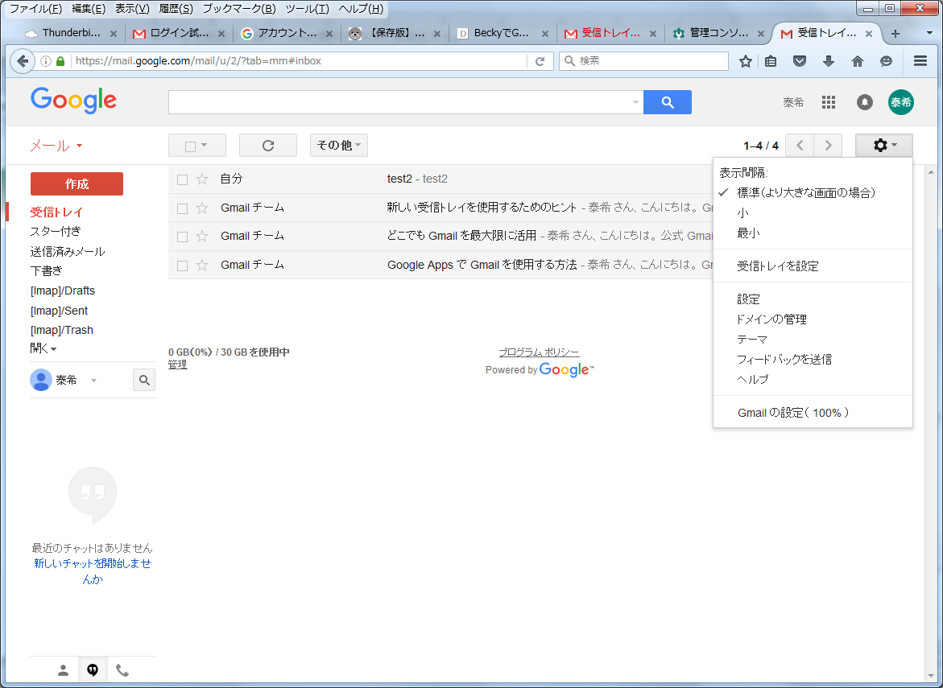
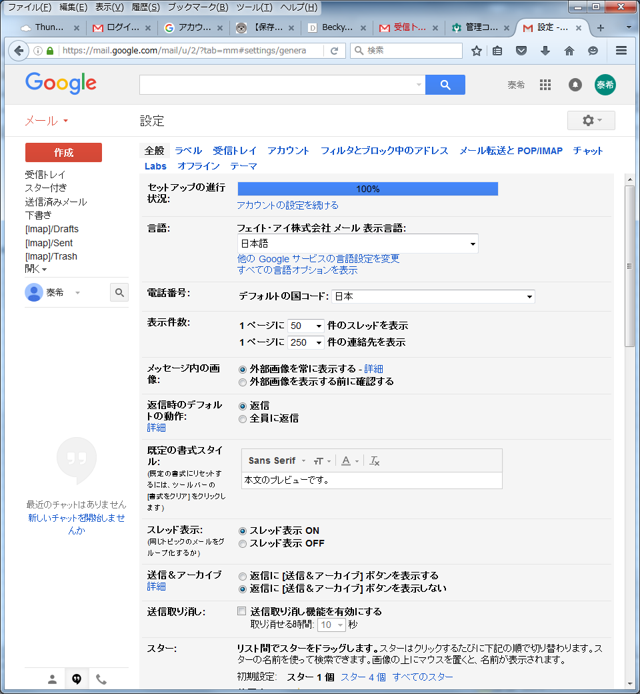
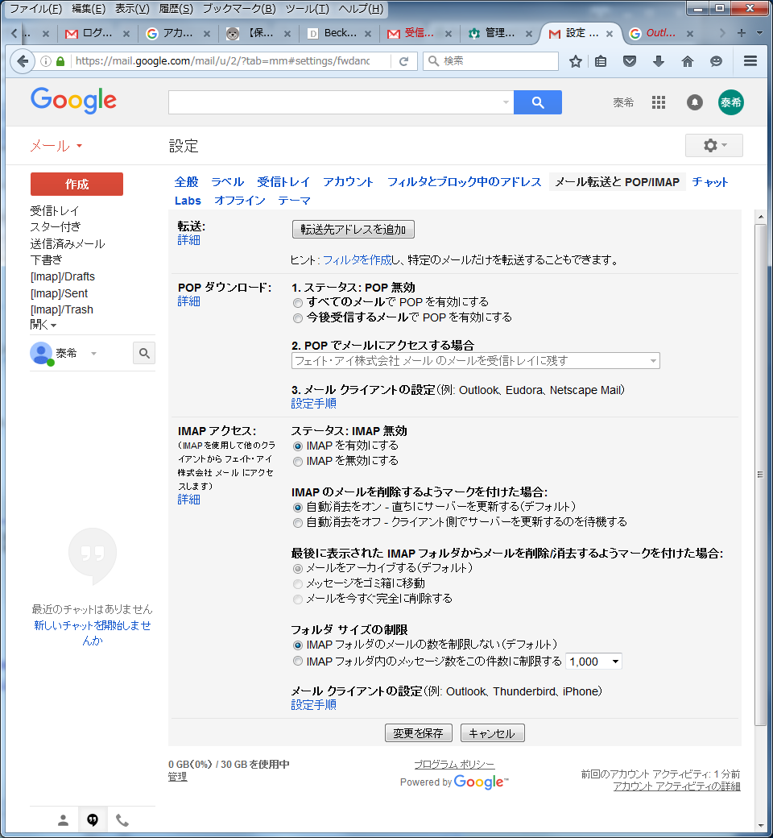
メールソフトを利用する前に、Gmail側のIMAPを有効化する。

ThunderBird アカウント作成
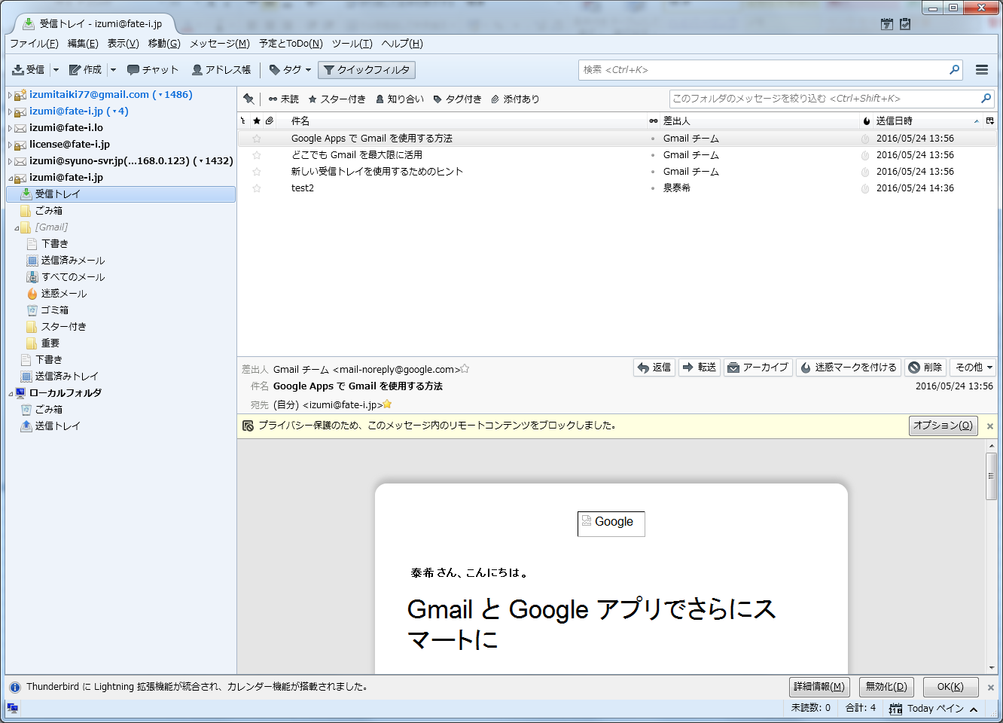
Thunder Bird 45.1.0 Google Apps メールアカウント作成方法

1.アカウントの新規作成
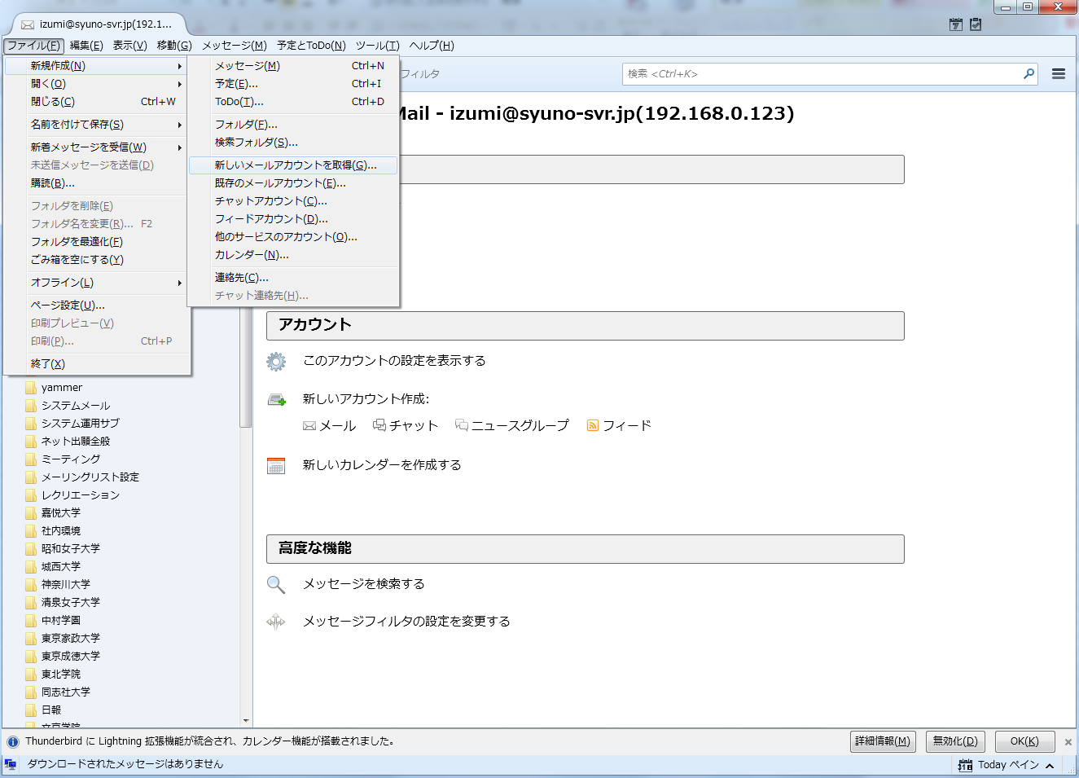

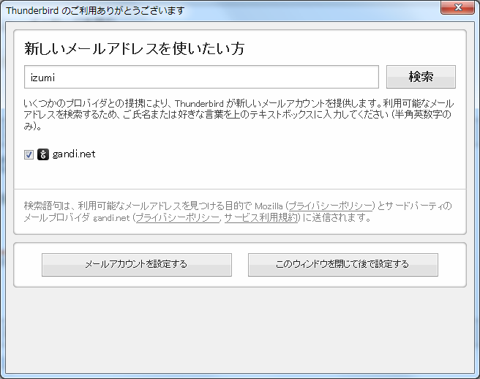

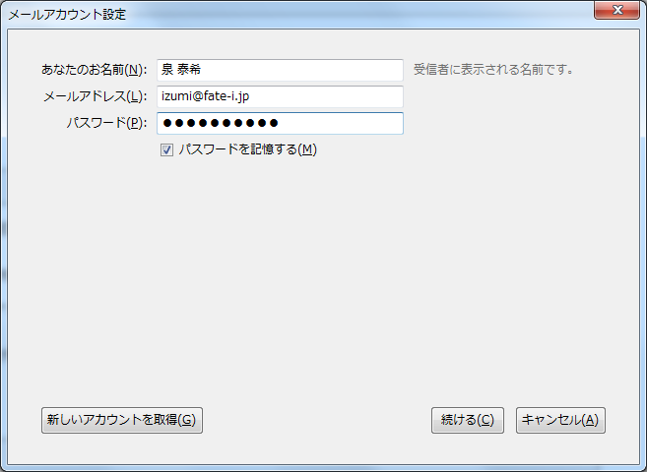

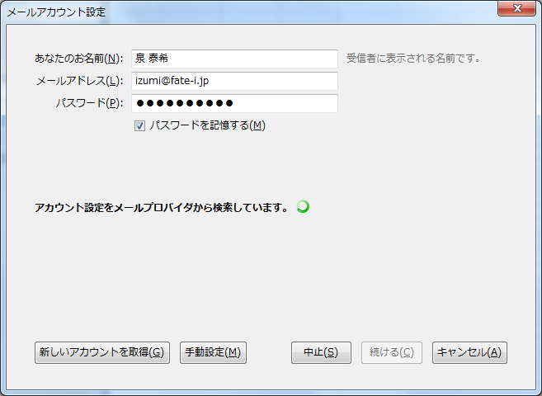

アカウント設定検索中にクリックしてOK

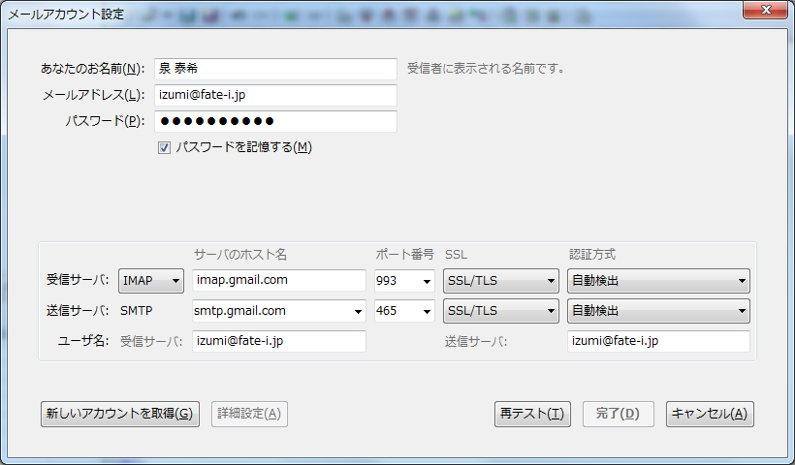

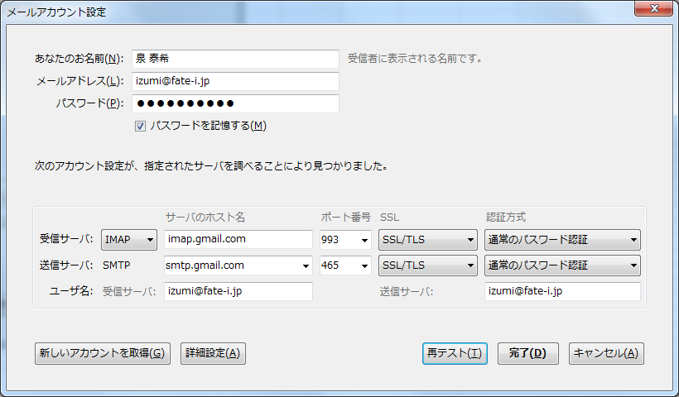

2.メール受信確認

Becky! アカウント作成
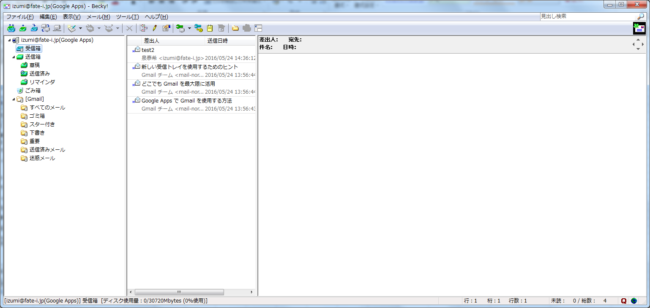
Becky! Internet Mail Ver.2 (2.72.01) Google Apps メールアカウント作成方法

1.メールボックス・アカウントの新規作成

2.アカウント設定
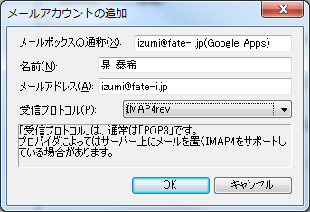

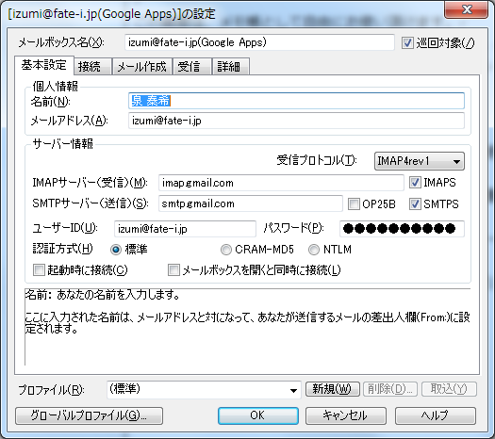

3.メール受信が可能なことを確認

